Luồng đánh giá thử việc
I. Yêu cầu
- Nhân viên kết thúc quá trình thử việc, ban quản lý muốn đánh giá kết quả đạt được trong quá trình thử việc của nhân viên
- Quy trình ký duyệt:Tool gửi thông báo tới nhân/HR/DL--> nhân viên tự đánh giá và tick yes/no --> DL- DL phân quyền cho PM đánh giá-->PM đánh giá chọn Yes/no, nếu kết quả đánh giá là D mà PM lại chọn Yes thì sẽ có cảnh báo-->DL đánh giá chọn Yes/no, nếu kết quả đánh giá là D mà DL lại chọn Yes thì sẽ có cảnh báo-->HR phụ trách

II. Giải pháp
- Tại menu Evaluate sẽ có 2 sub menu + Confirm: dành cho nhân viên ký tiếp hợp đồng + Evaluate: dành cho nhân viên từ thử việc lên chính thức, nhân viên tự đánh giá thử việc, sau khi nhân viên tự đánh giá xong thì tới PM và DL
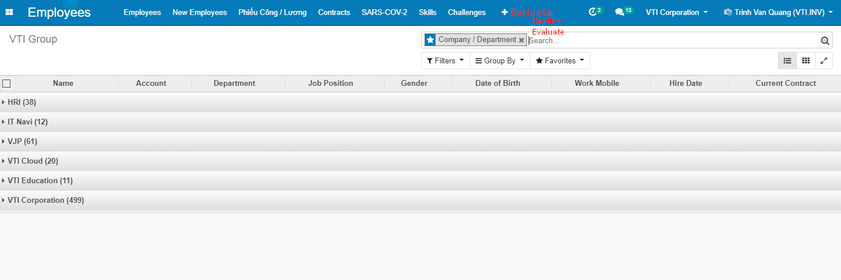

- Trước 15 ngày khi hợp đồng thử việc kết thúc. Gửi mail cho nhân viên đánh giá quá trình thử việc. Khi gửi mail gắn link đánh giá
Luồng:
- Draft: nhân viên tự đánh giá sau đó submit, bản ghi sau khi submit ở trạng thái DL review
- PM review: sau khi DL asign cho PM thì bản ghi ở trạng thái PM approve, PM có quyền edit và approve/reject bản ghi, sau khi PM approve thì bản ghi chuyển sang trạng thái DL review
- DL review: DL có quyền edit và approve/reject bản ghi hoặc asign cho PM
- Approved: sau khi DL approve bản ghi chuyển sang trạng thái Approved

Màn hình đánh giá của nhân viên

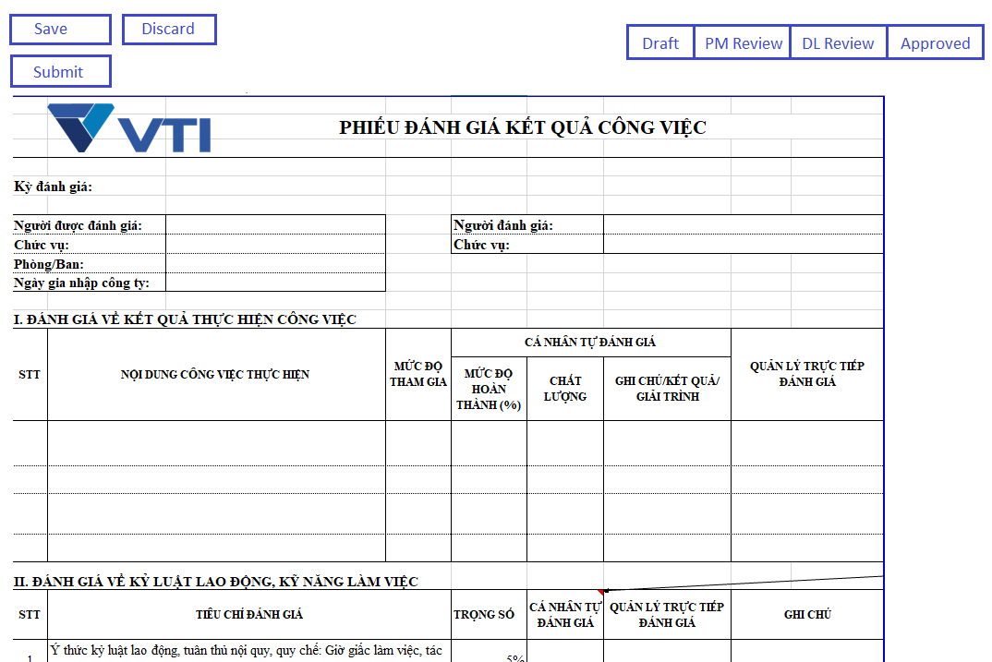

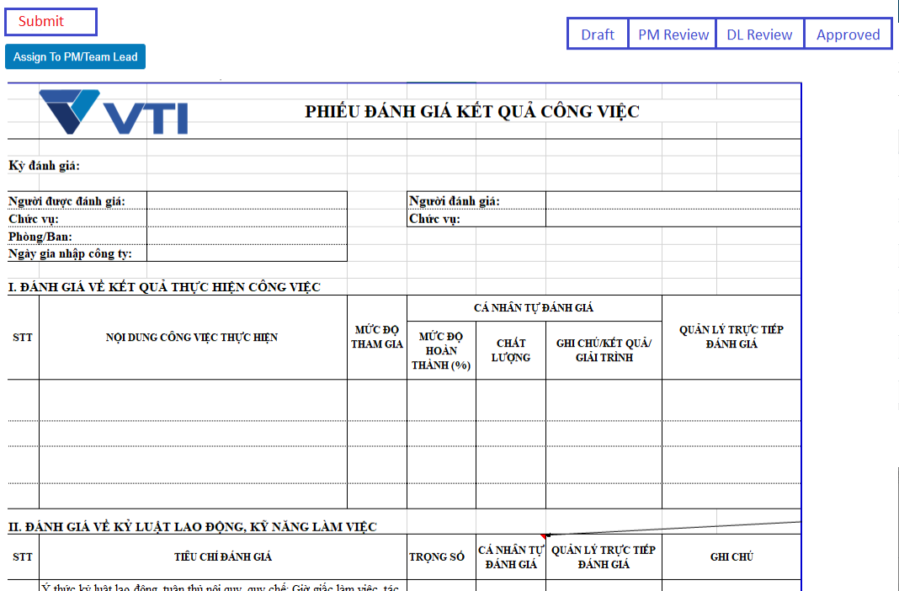
Màn hình của DL
 |  |  |  |  |  | Form DL asign cho PM

Màn hình của PM
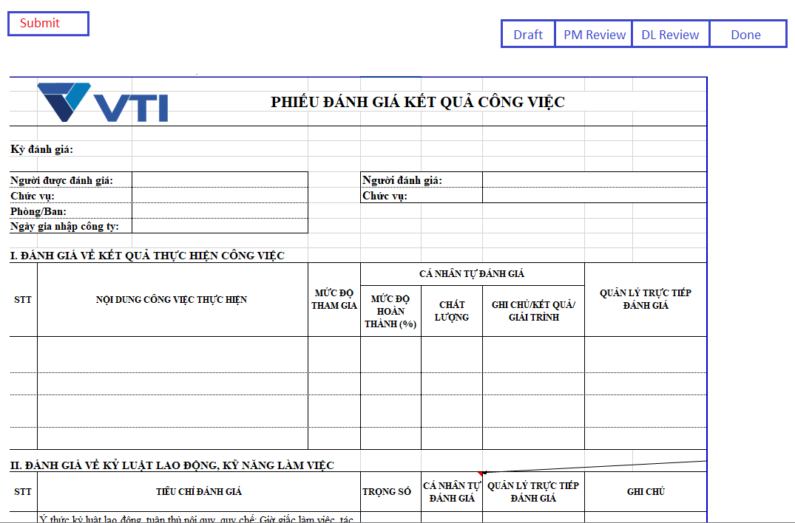

* Màn hình chi tiết đánh giá thử việc

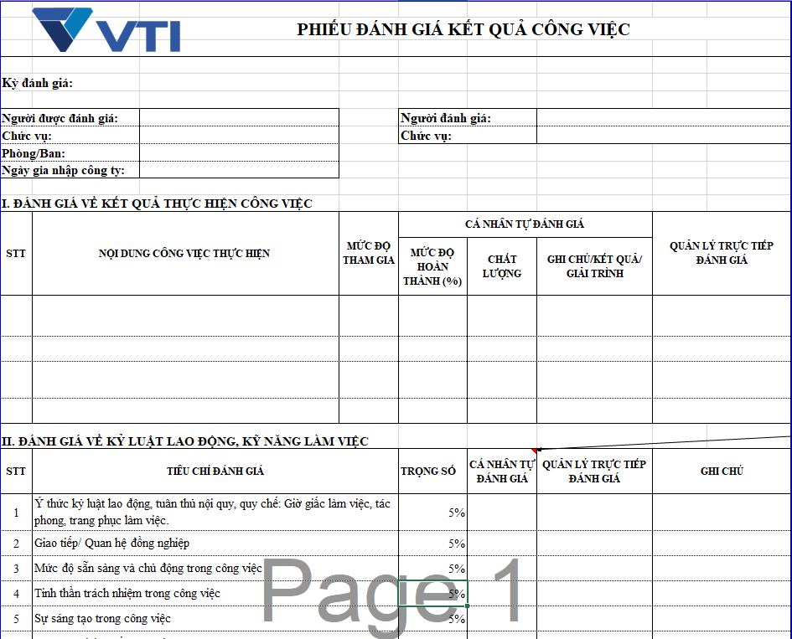
 |  |  |  |  |  |  | Trường thông tin | Mô tả
 |  |  |  |  |  |  | Người được đánh giá | fill tên nhân viên
 |  |  |  |  |  |  | Chức vụ | fill theo nhân viên
 |  |  |  |  |  |  | Phòng/ban | fill theo nhân viên
 |  |  |  |  |  |  | Ngày gia nhập công ty | lấy ngày bắt đầu hợp đồng thử việc
 |  |  |  |  |  |  | Người đánh giá | fill tên DL
 |  |  |  |  |  |  | Nội dung thực hiện | text box
 |  |  |  |  |  |  | Mức độ tham gia | text box
 |  |  |  |  |  |  | Mức độ hoàn thành | Cho nhập số <= 100%
 |  |  |  |  |  |  | Chất lượng | Cho chọn: - Xuất sắc - Tốt - Khá - Trung bình - Chưa đạt
 |  |  |  |  |  |  | Ghi chú | text box
 |  |  |  |  |  |  | Quản lý trực tiếp đánh giá | text box
 |  |  |  |  |  |  | II, Kỷ luật lao động
 |  |  |  |  |  |  | Cá nhân tự đánh giá | Nhập số >0 và <=110
 |  |  |  |  |  |  | Quản lý đánh giá | Nhập số >0 và <=110
 |  |  |  |  |  |  | Ghi chú | text box
 |  |  |  |  |  |  | Tổng điểm | = tổng các dòng cá nhân tự đánh giá * trọng số
 |  |  |  |  |  |  | A. Ý kiến, kiến nghị | text box
 |  |  |  |  |  |  | B. Ý kiến nhận xét | text box

 |  |  |  |  |  | Tại mục C. Kết luận chung
 |  |  |  |  |  | Loại được fill theo Tổng điểm đã đánh giá ở trên

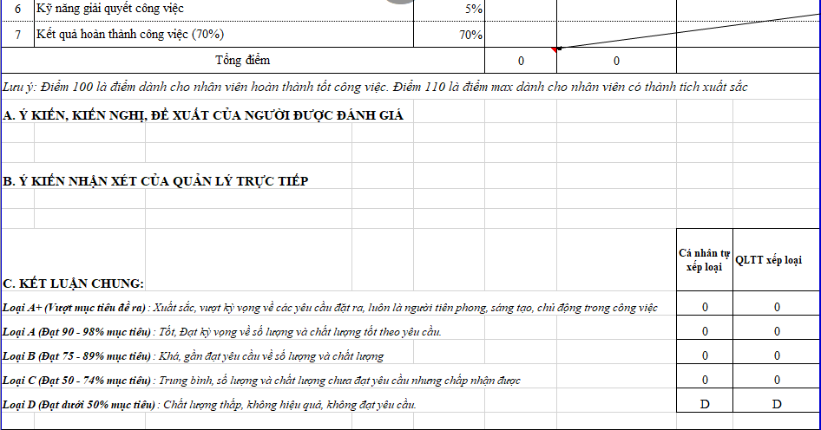

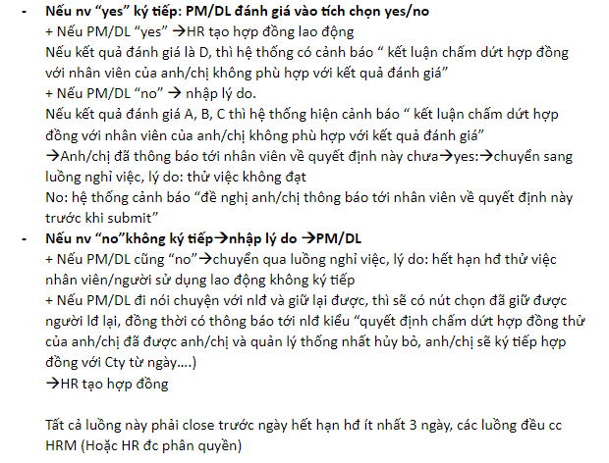
 |  |  |  |  | NOTE

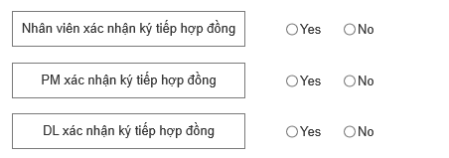

LUỒNG SEND MAIL : Bỏ

Action | Gửi mail cho ai | Template | Note | Subject
Sắp hết hạn hợp đồng | Gửi cho nhân viên | Dear anh/chị: ....... Thời gian thử việc của anh/chị theo Hợp đồng thử việc số............sẽ kết thúc vào ngày..............., Đề nghị anh/chị tiến hành tự đánh giá quá trình thử việc theo biểu mẫu dưới đây: [link dẫn đến màn hình đánh giá] Deadline: 16h30 ngày 10/10/2021 Regrards, | Gửi trước 15 ngày khi hợp đồng thử việc sắp hết hạn | Thông báo sắp hết hạn hợp đồng thử việc
 | Gửi cho DL, HR | Dear anh/chị: ....... Bộ phận Nhân sự trân trọng gửi tới anh/chị danh sách nhân viên sắp hết hạn thử việc, danh sách chi tiết như sau: [Danh sách mô tả như hình bên] Regrards, | mail hr là vti.hr@vti.com.vn và HRM | Thông báo danh sách nhân viên sắp hết hạn hợp đồng thử việc
Khi nhân viên xác nhận ký tiếp | Gửi mail cho DL | Dear anh/chị: ....... Thời gian thử việc của nhân viên ... theo Hợp đồng thử việc số............sẽ kết thúc vào ngày..............., Đề nghị anh/chị tiến hành đánh giá quá trình thử việc của nhân viên theo biểu mẫu dưới đây: [link dẫn đến màn hình đánh giá] Regrards, |  | [To DL] Yêu cầu đánh giá thử việc của nhân viên AAA
Khi PM submit | Gửi mail cho DL | Dear anh/chị: ....... Thời gian thử việc của nhân viên ... theo Hợp đồng thử việc số............sẽ kết thúc vào ngày..............., Đề nghị anh/chị tiến hành đánh giá quá trình thử việc của nhân viên theo biểu mẫu dưới đây: [link dẫn đến màn hình đánh giá] Regrards, |  | [To DL] Yêu cầu đánh giá thử việc của nhân viên AAA
Khi DL asign cho PM | Gửi mail cho PM | Dear anh/chị: ....... Thời gian thử việc của nhân viên ... theo Hợp đồng thử việc số............sẽ kết thúc vào ngày..............., Đề nghị anh/chị tiến hành đánh giá quá trình thử việc của nhân viên theo biểu mẫu dưới đây: [link dẫn đến màn hình đánh giá] Regrards, |  | [To PM] Yêu cầu đánh giá thử việc của nhân viên AAA
Khi DL submit | Gửi mail cho HR | Dear anh/chị: ....... Quá trình đánh giá thử việc của nhân viên ... đã hoàn thành. Chi tết xem tại [link dẫn đến màn hình đánh giá]. Hợp đồng mới đã được tạo tự động, chi tiết xem tại [link dẫn đến màn hình hợp động mới được tạo]. Regrards, | Khi sinh ra hợp đồng mới mail hr là vti.hr@vti.com.vn và HRM | [To HR] Hoàn thành quá trình đánh giá thử việc của nhân viên ...
 | Gửi mail cho HR | Dear anh/chị: ....... Quá trình đánh giá thử việc của nhân viên ... đã hoàn thành. Chi tết xem tại [link dẫn đến màn hình đánh giá]. Yêu cầu nghỉ việc đã được tạo tự động, chi tiết xem tại [link dẫn đến màn hình nghỉ việc]. Regrards, | Khi sinh ra bản ghi nghỉ việc mail hr là vti.hr@vti.com.vn và HRM | [To HR] Hoàn thành quá trình đánh giá thử việc của nhân viên ...
 | Gửi cho nhân viên | Dear anh/chị: ....... Quá trình đánh giá thử việc của anh/chị đã hoàn thành. Chi tết xem tại [link dẫn đến màn hình đánh giá]. Regrards, |  | Hoàn thành quá trình đánh giá thử việc.

Màn hình list view: mặc định group by theo status

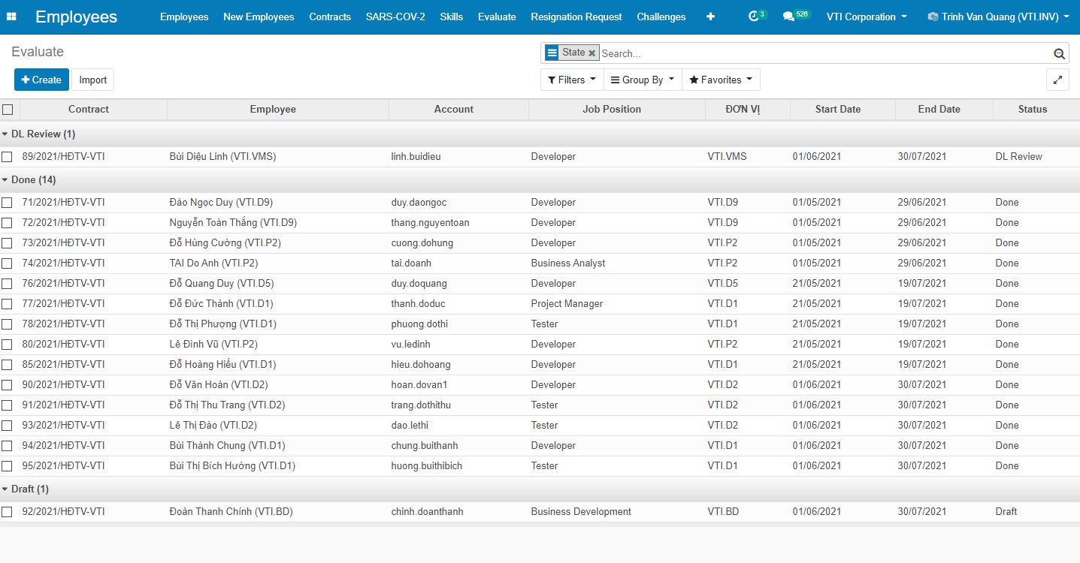

- Thêm chức năng search và group by
+ Chức năng Search:
 | Contract
 | Employee
 | Department
 | Status
 | Working Schedule
+ Chức năng group by
 | PM
 | DL
 | Company
 | Job Position
Phân quyền
- Nhân viên có quyền view, sửa bản ghi của mình
- PM có quyền view, sửa, submit những bản ghi mình được asgin
- DL view các bản ghi của nhân viên mình ở trạng thái khác Draft, sửa/submit các bản ghi ở trạng thái DL Review
- HR có quyền view các bản ghi ở các trạng thái thuộc công ty họ quản lý

Bổ sung chức năng in phiếu đánh giá thử việc

 |  |  |  |  |  |  |  |  | Hợp đồng | Nhân viên | Account | Job Position | Start Date | End Date | Status

